nMDS
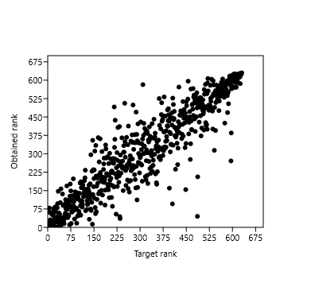
Name | Axis 1 | Axis 2
1 | -0.15905 | -0.056824
2 | -0.29797 | -0.10537
3 | -0.097552 | -0.036679
4 | -0.11664 | -0.092396
5 | -0.10372 | -0.093552
6 | -0.10304 | -0.038359
7 | -0.00056664 | -0.21903
8 | -0.013709 | -0.070423
9 | -0.013702 | -0.090701
10 | -0.091358 | -0.015228
11 | -0.087822 | -0.11458
12 | -0.21374 | 0.032705
13 | 0.15978 | -0.066537
14 | 0.27582 | -0.011504
15 | 0.22511 | -0.11942
16 | 0.24537 | -0.03542
17 | 0.11525 | 0.076262
18 | 0.18318 | 0.09779
19 | 0.088873 | 0.041784
20 | 0.12084 | -0.076646
21 | 0.15254 | -0.12899 | Stress value = 0.2046
22 | 0.11342 | -0.040014
23 | 0.059233 | 0.0039214
24 | 0.16756 | 0.1331
25 | 0.015746 | 0.12227
26 | 0.0038208 | 0.037949
27 | -0.013577 | 0.049465
28 | -0.051459 | 0.053319
29 | -0.096481 | 0.074623
30 | -0.10805 | 0.037503
31 | -0.052536 | 0.081071
32 | -0.045257 | 0.032303
33 | -0.056642 | 0.020469
34 | -0.14076 | 0.093113
35 | -0.036445 | 0.15351
36 | -0.026466 | 0.27051

